상품제안서
큰숫자달력(국2절) 벽걸이달력 | 상품코드: S43477

 |  |  |  |  |  |  | 02-713-8555 | www.synergygift.co.kr
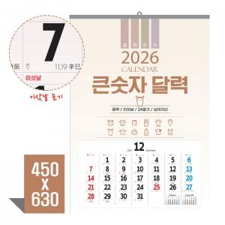

【상세/제작정보】

【인쇄/포장옵션】 | 먹/청/적 1도 / 포장불가능

【공급단가】 | 수량 | 100~ | 300~ | 500~ | 1,000~ | 5,000~
*VAT별도 | 100 | 2,210원 | 2,090원 | 1,980원 | 1,930원 | 1,900원
 | 300
 | 500
 | 1000

【상품 URL】 | https://www.synergygift.co.kr:443/src/goods_detail.php?gdno=43477

